Sheet1
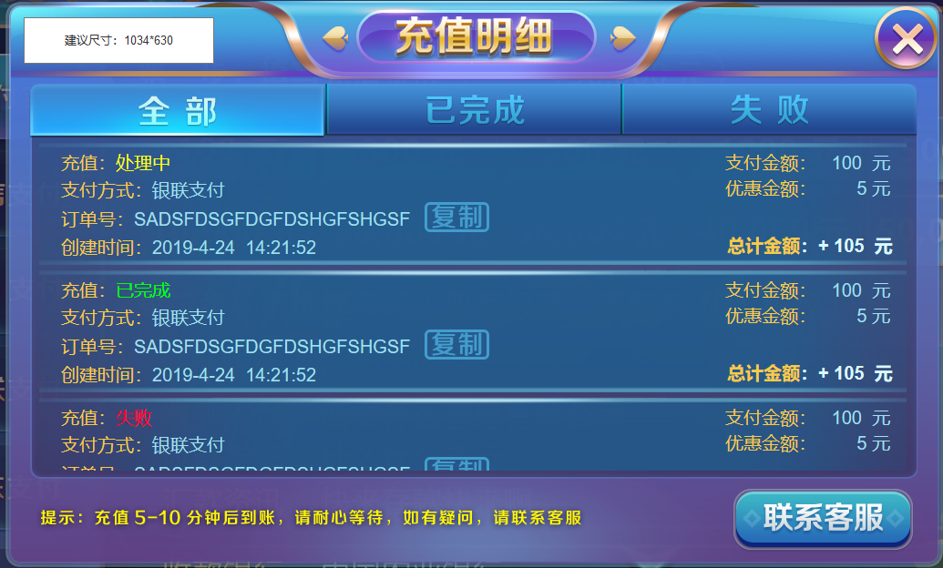
1、已有拆分资源的话，不需要重复拆分
2、图中程序字都是靠左或靠右对齐，所以一定放得下
字号参考：20号 界面大小：1034*630

美术字标题
关闭按钮，普通和按下态

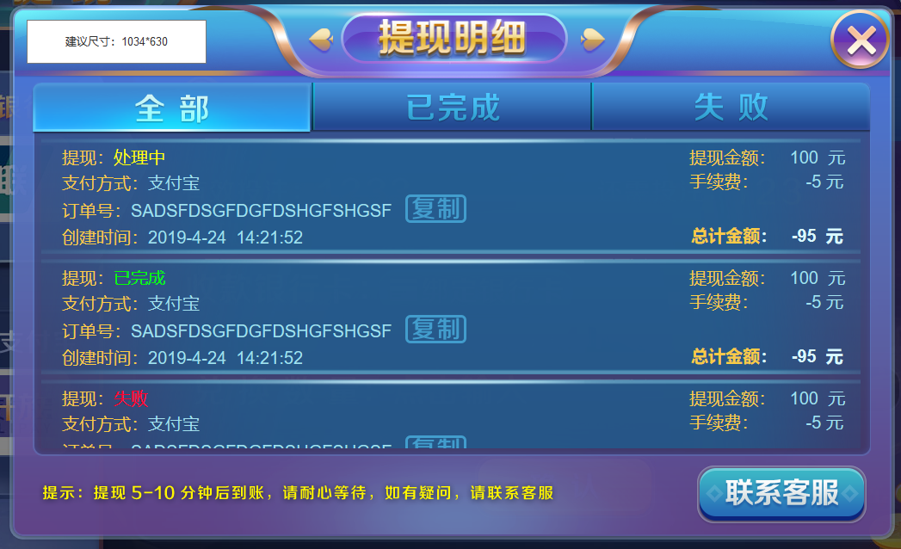
切页按钮，普通态和选中态，文字为美术字

程序字
程序字
程序字
滚动框，可滚动

程序字
程序字
程序字
按钮，普通态和按下态，文字为美术字

按钮，普通态和按下态，文字为美术字

美术字

